Nom du pays
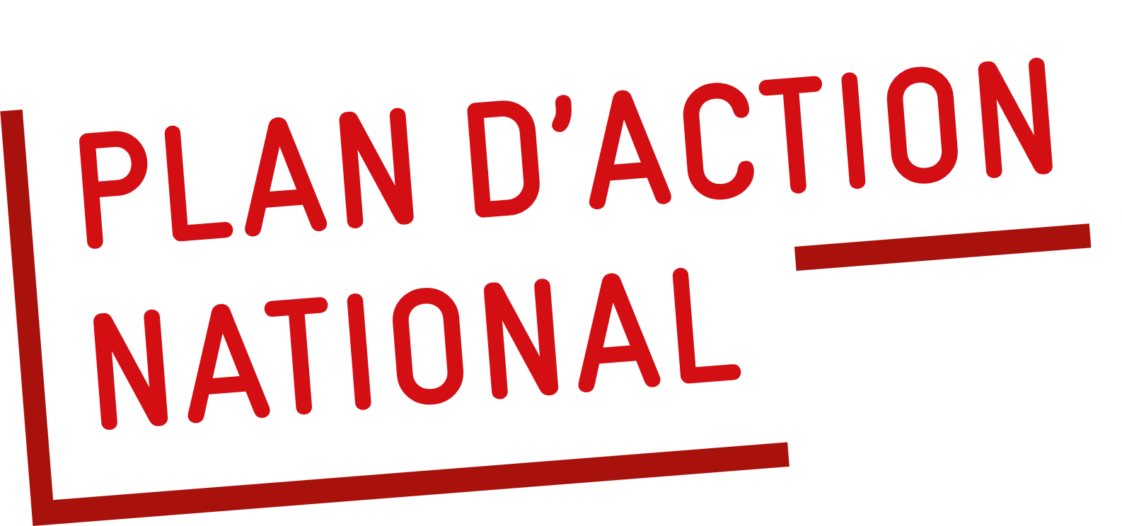
 | Pays : |  | > |  |  |  | Processus d'examen : processus/réunions nationaux en cours utilisés (examens annuels conjoints, réunion de coordination sectorielle, etc.) :
 | Ministère responsable (point focal du gouvernement) / Agence : |  | > |  |  |  | >
 | Personne(s) de contact : |  | >
 | E-mail : |  | >
 | Ministères et organisations participant à l'examen du plan d'action : |  | >

 | 1. Domaines d'action et état d'avancement | 2. Principaux / goulets d'étranglement | 3. Indicateurs de réussite | 4. Institution centrale | 5. Situation en (année en cours) | 6. Réalisations en (l'année dernière) | 7. Actions proposées pour l'année prochaine | Commentaires supplémentaires sur les progrès/réalisations/ Facteurs favorables et liens vers les ressources
 |  |  |  |  | Veuillez choisir l'une des options suivantes :
 |  |  |  |  | Aucun progrès/obstacles
 |  |  |  |  | Progrès, mais lents/contraintes
 |  |  |  |  | Bons progrès/sur la bonne voie
 |  |  |  |  | Terminé
POLITIQUE ET PLANIFICATION
Votre pays dispose-t-il d'une politique nationale sur les WinS ou existe-t-il une politique sectorielle nationale (par exemple dans les domaines de l'éducation, de l'eau ou de la santé) qui inclut le programme WASH dans les écoles ? La mise en œuvre/le respect de cette politique fait-il l'objet d'un suivi ?
Existe-t-il une politique nationale sur les WinS qui inclut l'égalité des sexes, l'inclusion sociale et/ou la résilience climatique ? La mise en œuvre/le respect des normes fait-il l'objet d'un suivi ?
Existe-t-il un programme national de santé scolaire qui inclut les WinS ?
Existe-t-il des lignes directrices de mise en œuvre pour garantir la qualité des WinS, y compris l'égalité des sexes, l'inclusion des personnes handicapées et la résilience climatique ?
GOUVERNANCE ET COORDINATION
Les rôles et responsabilités des ministères et des autorités nationales et infranationales en matière de WinS sont-ils clairement définis ?
Existe-t-il un mécanisme de coordination opérationnel pour les WinS qui inclut plusieurs ministères, agences de soutien et la société civile ?
BUDGET ET DÉPENSES
Existe-t-il une feuille de route nationale chiffrée ou un plan de mise en œuvre prévoyant les investissements nécessaires pour atteindre les objectifs nationaux ?
Existe-t-il une stratégie ou un plan de financement qui prévoit la mobilisation de fonds provenant des gouvernements nationaux et infranationaux, des institutions financières de développement, du secteur privé et de la société civile pour les WinS ?
Existe-t-il une ligne budgétaire du secteur public suffisante pour l'amélioration, le fonctionnement et la maintenance des WinS ?
Votre pays dispose-t-il d'un mécanisme permettant de suivre les dépenses financières consacrées aux WinS ?
Les écoles qui ont le plus besoin d'un soutien WASH sont-elles prioritaires dans l'allocation des fonds ?
SUIVI ET ÉVALUATION
Les données relatives aux WinS sont-elles reflétées dans le système national d'information sur la gestion de l'éducation (EMIS) et les définitions sont-elles alignées sur celles du JMP afin de permettre l'établissement de rapports sur les ODD et le calcul d'estimations nationales par le biais du JMP de l'OMS/UNICEF ?
Votre pays surveille-t-il les indicateurs qui font partie des normes WinS avancées / vont au-delà des WinS de base ?
Les données WinS nationales sont-elles régulièrement collectées, examinées et utilisées pour orienter les décisions en matière de programmes et d'investissements ? Les données sont-elles accessibles au public ?
Existe-t-il un système permettant de reconnaître les performances WinS ?
DÉVELOPPEMENT DES CAPACITÉS
Le ministère de l'Éducation dispose-t-il d'une stratégie ou d'un plan de développement des capacités humaines qui inclut WinS ?
L'éducation/la promotion de l'hygiène basée sur les compétences est-elle incluse dans le programme scolaire national ? A-t-elle été intégrée dans les routines quotidiennes ?
Les WinS sont-ils inclus dans la formation à la gestion de l'éducation destinée aux administrateurs scolaires, aux enseignants et aux fonctionnaires infranationaux ?
INNOVATION
Existe-t-il des données sur les risques climatiques permettant d'éclairer la conception, l'accessibilité et le fonctionnement des services WinS ? |  |  |  |  |  | Veuillez ne pas attribuer de code couleur aux innovations.
Existe-t-il des normes et des lignes directrices pour la conception d'installations WinS résilientes au climat ? Ces lignes directrices sont-elles mises en œuvre ?
Existe-t-il des modèles ou des approches WinS innovants disponibles et promus dans le pays ?

COMMENTAIRES SUPPLÉMENTAIRES sur les questions pertinentes liées au programme WASH dans les écoles :

PARTICIPANTS :
Nom : |  | Organisation : |  | Fonction :
Nom : |  | Organisation : |  | Fonction :
Nom : |  | Organisation : |  | Fonction :
Nom : |  | Organisation : |  | Fonction :

